業務フロー凡例
システム名 |  |  | システム種別 |  | 基本設計書 |  | 作成者 | 作成日 | 更新者 | 更新日 | 版数
POSサーバー |  |  | POSサーバー |  |  |  | TuyenNH | 2023-06-07 | TuyenNH | 2024-08-19 | 0.14

機能カテゴリ |  | 26 取扱設定マスタ設定(Welcia) |  | 項目 |  | 概要設計書 | 業務フロー凡例

 | ●1_レジ内

●●
画面表示
●●
モーダル表示

●●
処理機能
本来なら、処理内で分岐もあるとは思いますが、今回は、分岐処理についても、一括で処理機能と定義しています。
●●
音声ファイル

 | ●1_レジ周辺機器

セカンドディスプレイ
●●
セカンドディスプレイ画面表示
スキャナー
●●
スキャナー

スキャナー
自動釣銭機
●●
自動釣銭機
プリンター
●●

磁気カードリーダー
磁気カードリーダー
エフケイシステム 両面双方向読み取り MJR-100

 | ●外部連携

●●
API連携
本来ならDBですが、DBの意味で使用しています。
●●
他の機能への連携

●●
端末内DB
設定関連などのDB
最新
ボタン名

最新
分岐・判定

●●
他の機能への連携

機能概要
システム名 |  |  | システム種別 |  | 基本設計書 |  | 作成者 | 作成日 | 更新者 | 更新日 | 版数
POSサーバー |  |  | POSサーバー |  |  |  | TuyenNH | 2024-05-15 | TuyenNH | 2024-08-19 | 0.14

機能カテゴリ |  | 26 取扱設定マスタ設定(Welcia) |  | 項目 |  | 概要設計書 | 機能概要

X1_メニュー機能
 | 12_単品速報/日報
 |  |  |  |  |  |  |  |  |  |  |  | 1
 |  |  |  |  |  |  |  |  |  |  |  | 2
 |  |  |  |  |  |  |  |  |  |  |  | 3
 |  |  |  |  |  |  |  |  |  |  |  | 4
 |  |  |  |  |  |  |  |  |  |  |  | 5
26 取扱設定マスタ設定(Welcia)
 |  |  |  |  |  |  |  |  |  |  |  | 6
 |  |  |  |  |  |  |  |  |  |  |  | 7
 |  |  |  |  |  |  |  |  |  |  |  | 8
 |  |  |  |  |  |  |  |  |  |  |  | 9
 |  |  |  |  |  |  |  |  |  |  |  | 10
 |  |  |  |  |  |  |  |  |  |  |  | 11
SC2601
取扱設定マスタ設定(Welcia)画面
 |  |  |  |  |  |  |  |  |  |  |  | 12
 |  |  |  |  |  |  |  |  |  |  |  | 13
 |  |  |  |  |  |  |  |  |  |  |  | 14
 |  |  |  |  |  |  |  |  |  |  |  | 15
 |  |  |  |  |  |  |  |  |  |  |  | 16
店舗情報をタッチすると共通機能を実行する。
各ユーザーのstoreIdに基づいて、各店舗に該当する店舗一覧を取得する。
storeId = 09999の場合、全ての店舗一覧を取得する。
 |  |  |  |  |  |  |  |  |  |  |  | 17
画面初期化
店舗情報（ヘッダー）
 |  |  |  |  |  |  |  |  |  |  |  | 18
 |  |  |  |  |  |  |  |  |  |  |  | 19
 |  |  |  |  |  |  |  |  |  |  |  | 20
 |  |  |  |  |  |  |  |  |  |  |  | 21
 |  |  |  |  |  |  |  |  |  |  |  | 22
店舗一覧表示モダール
1つの店舗のみ選択可能
顧客が選択した店舗を保存する。SC1201_商品又はカテゴリ指定売上情報画面に戻ると、 観客が選択した店舗を表示する。SCX0101_メインメニュー画面に戻ると、顧客が選択した店舗をクリアする。
 |  |  |  |  |  |  |  |  |  |  |  | 23
MD0101
店舗一覧モダール
 |  |  |  |  |  |  |  |  |  |  |  | 24
 |  |  |  |  |  |  |  |  |  |  |  | 25
 |  |  |  |  |  |  |  |  |  |  |  | 26
 |  |  |  |  |  |  |  |  |  |  |  | 27
 |  |  |  |  |  |  |  |  |  |  |  | 28
 |  |  |  |  |  |  |  |  |  |  |  | 29
・決定ボタン：MD0101_店舗一覧モダールでユーザーが選択したstoreIdを使用して店舗連携情報確認機能を実行する。
・取消ボタン：モーダルを閉じて、SCX101_メインメニュー画面に戻る。
 |  |  |  |  |  |  |  |  |  |  |  | 30
決定
取消
 |  |  |  |  |  |  |  |  |  |  |  | 31
 |  |  |  |  |  |  |  |  |  |  |  | 32
 |  |  |  |  |  |  |  |  |  |  |  | 33
 |  |  |  |  |  |  |  |  |  |  |  | 34
 |  |  |  |  |  |  |  |  |  |  |  | 35
KN2601
Welcia連携店舗情報確認機能
AP2601
店舗とWelciaの連携情報取得
 |  |  |  |  |  |  |  |  |  |  |  | 36
 |  |  |  |  |  |  |  |  |  |  |  | 37
 |  |  |  |  |  |  |  |  |  |  |  | 38
▪選択した店舗情報がWelciaと連携されているかを確認する。
・連携されている場合、SC2601_取扱設定マスタ設定(Welcia)画面に遷移する。
・連携されていない場合、「選択された店舗はテナント連携が行われている店舗で はないため、当機能は利用できません。」メッセージを含むエラーモダールが表示される。
 |  |  |  |  |  |  |  |  |  |  |  | 39
 |  |  |  |  |  |  |  |  |  |  |  | 40
連携あり
 |  |  |  |  |  |  |  |  |  |  |  | 41
連携なし
 |  |  |  |  |  |  |  |  |  |  |  | 42
 |  |  |  |  |  |  |  |  |  |  |  | 43
 |  |  |  |  |  |  |  |  |  |  |  | 44
MD_ERROR
Welciaと連携しない店舗
 |  |  |  |  |  |  |  |  |  |  |  | 45
 |  |  |  |  |  |  |  |  |  |  |  | 46
 |  |  |  |  |  |  |  |  |  |  |  | 47
はい
 |  |  |  |  |  |  |  |  |  |  |  | 48
 |  |  |  |  |  |  |  |  |  |  |  | 49
 |  |  |  |  |  |  |  |  |  |  |  | 50
 |  |  |  |  |  |  |  |  |  |  |  | 1
SCX101
メニュー画面
 |  |  |  |  |  |  |  |  |  |  |  | 2
 |  |  |  |  |  |  |  |  |  |  |  | 3
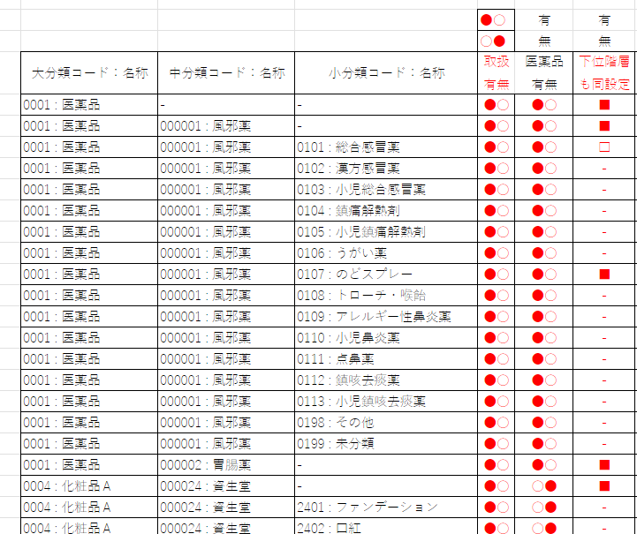
 |  |  |  |  |  |  |  |  |  |  |  | 4 | 編集後のレイアウト
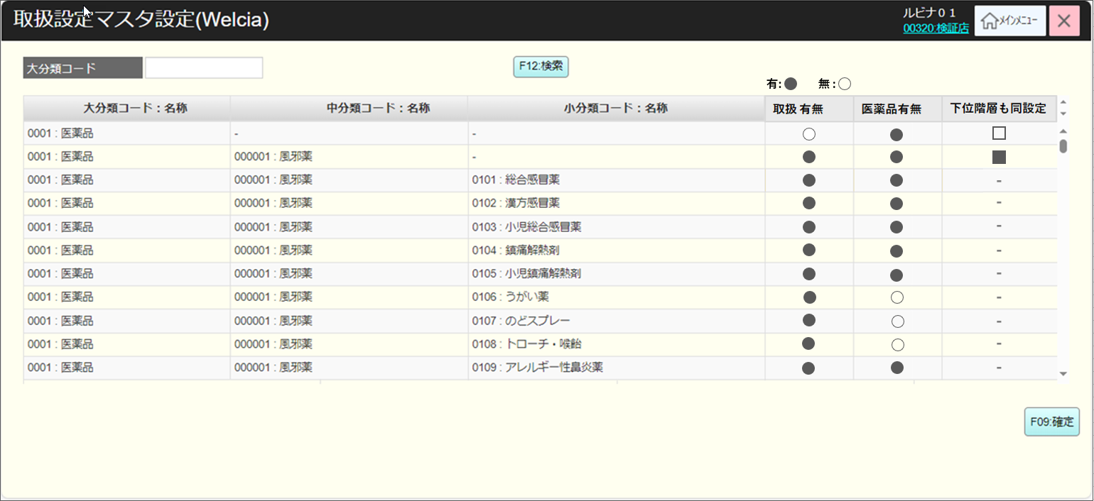
 |  |  |  |  |  |  |  |  |  |  |  | 5
 |  |  |  |  |  |  |  |  |  |  |  | 6
 |  |  |  |  |  |  |  |  |  |  |  | 7
26
初期表示
・大分類コード: ブランク（入力可能）
・分類情報表示一覧エリアにはデータが表示されず、ヘッダー情報のみが表示される。
・「F12:検索」ボタン：有効
・「編集」ボタン、「F09:確定」ボタン：無効
画面のイベント、ロジック:
・大分類コードで分類情報を検索する。具体的には、
‣大分類コードを入力しない場合、Welciaの分類を全て検索する。
‣大分類コードを正しく入力されていない場合、「データが見つかりませんでした。」メッセージを含むエラーモダールを表示する。
‣大分類コードを正しく入力した場合、画面に分類情報を表示する。
・大分類コードは最大4文字入力可能。4文字が足りない場合は、フォーカスアウトすると、前ゼロを自動補填して4文字になる。
・ 分類情報一覧には以下の項目が含まれている。
‣大分類コード:名称：商品の大分類名称を表示する。
‣中分類コード:名称：商品の中分類名称を表示する。情報がない場合、「-」を表示する。
‣小分類コード:名称：商品の小分類名称を表示する。情報がない場合、「-」を表示する。
‣取扱有無には以下の2つ状態が含まれている。
+ ●: 有
+ 〇: 無
+ 初期化の場合、デフォルト：〇
+タッチすると、 有と無の2つの状態が切り替わる。
‣医薬品有無：
+ ●: 有
+ 〇: 無
+初期化の場合、デフォルト：〇
+タッチすると、 有と無の2つの状態が切り替わる。
‣下位階層も同設定：[取扱有無と下位階層も同設定の詳細]シートをご参照ください。
・「F09:確定」ボタンをタッチしてKN2603_分類状態更新機能を実行する。
 |  |  |  |  |  |  |  |  |  |  |  | 8
 |  |  |  |  |  |  |  |  |  |  |  | 9
SC2601
取扱設定マスタ設定(Welcia)画面
 |  |  |  |  |  |  |  |  |  |  |  | 10
 |  |  |  |  |  |  |  |  |  |  |  | 11
 |  |  |  |  |  |  |  |  |  |  |  | 12
 |  |  |  |  |  |  |  |  |  |  |  | 13
 |  |  |  |  |  |  |  |  |  |  |  | 14
 |  |  |  |  |  |  |  |  |  |  |  | 15
F09:確定
 |  |  |  |  |  |  |  |  |  |  |  | 16
F12:検索
 |  |  |  |  |  |  |  |  |  |  |  | 17
 |  |  |  |  |  |  |  |  |  |  |  | 18 | 古いレイアウト

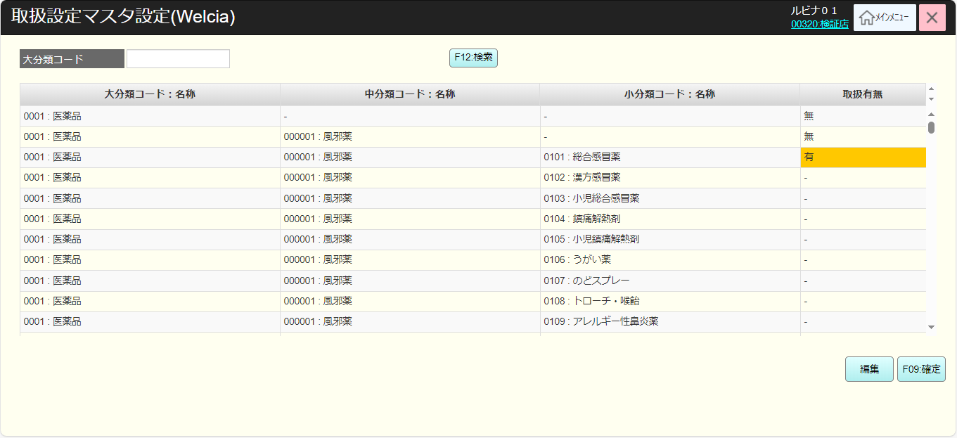
 |  |  |  |  |  |  |  |  |  |  |  | 19
 |  |  |  |  |  |  |  |  |  |  |  | 20
 |  |  |  |  |  |  |  |  |  |  |  | 21
KN2602
分類一覧取得機能
AP2602
分類一覧取得
 |  |  |  |  |  |  |  |  |  |  |  | 22
 |  |  |  |  |  |  |  |  |  |  |  | 23
 |  |  |  |  |  |  |  |  |  |  |  | 24
 |  |  |  |  |  |  |  |  |  |  |  | 25
 |  |  |  |  |  |  |  |  |  |  |  | 26
 |  |  |  |  |  |  |  |  |  |  |  | 27
データなし
 |  |  |  |  |  |  |  |  |  |  |  | 28
データあり
 |  |  |  |  |  |  |  |  |  |  |  | 29
 |  |  |  |  |  |  |  |  |  |  |  | 30
 |  |  |  |  |  |  |  |  |  |  |  | 31
MD_ERROR
データが見つかりませんでした
 |  |  |  |  |  |  |  |  |  |  |  | 32
 |  |  |  |  |  |  |  |  |  |  |  | 33
 |  |  |  |  |  |  |  |  |  |  |  | 34
はい
 |  |  |  |  |  |  |  |  |  |  |  | 35
 |  |  |  |  |  |  |  |  |  |  |  | 36
 |  |  |  |  |  |  |  |  |  |  |  | 37
 |  |  |  |  |  |  |  |  |  |  |  | 38
 |  |  |  |  |  |  |  |  |  |  |  | 39
 |  |  |  |  |  |  |  |  |  |  |  | 40
 |  |  |  |  |  |  |  |  |  |  |  | 41
 |  |  |  |  |  |  |  |  |  |  |  | 42
 |  |  |  |  |  |  |  |  |  |  |  | 43
 |  |  |  |  |  |  |  |  |  |  |  | 44
 |  |  |  |  |  |  |  |  |  |  |  | 45
 |  |  |  |  |  |  |  |  |  |  |  | 46
 |  |  |  |  |  |  |  |  |  |  |  | 47
 |  |  |  |  |  |  |  |  |  |  |  | 48
 |  |  |  |  |  |  |  |  |  |  |  | 49
 |  |  |  |  |  |  |  |  |  |  |  | 50
▪ 取扱有無、医薬品有無を更新し、分類の下位階層も同設定を設定し、複数の分類更新が可能。変更がない場合、「更新データがありません。」通知モダールを表示する。
 |  |  |  |  |  |  |  |  |  |  |  | 1
KN2603
分類状態更新機能
AP2603
Update sales flag group product
 |  |  |  |  |  |  |  |  |  |  |  | 2
 |  |  |  |  |  |  |  |  |  |  |  | 3
 |  |  |  |  |  |  |  |  |  |  |  | 4
 |  |  |  |  |  |  |  |  |  |  |  | 5
 |  |  |  |  |  |  |  |  |  |  |  | 6
 |  |  |  |  |  |  |  |  |  |  |  | 7
 |  |  |  |  |  |  |  |  |  |  |  | 8
 |  |  |  |  |  |  |  |  |  |  |  | 9
26
 |  |  |  |  |  |  |  |  |  |  |  | 10
 |  |  |  |  |  |  |  |  |  |  |  | 11

